Дверні комплекти BL
т.м +38 050 805 55 35; +38 093 237 58 55
ПРАЙС-ЛИСТ (Вироби для дверей прихованого монтажу)
№ з/п | Зображення | Розмір, мм | Найменування | Комплектність | Роздрібна ціна грн з ПДВ за виріб, шт
1 |  | 5800мм | Комплект дверної коробки

 |  |  |  | Гумовий ущільнювач | 2400 грн
 |  |  |  | Кутник металевий - 4 шт
 |  |  |  | Гвинт DIN - 16 шт

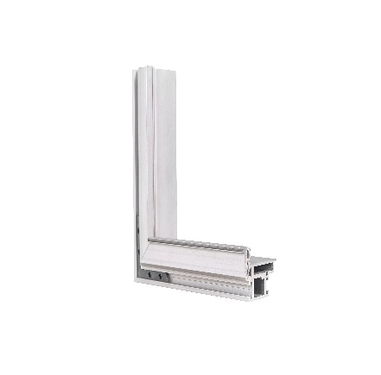
2 |  | 6300мм | Комплект каркасу дверного полотна

 |  |  |  | Кутник металевий - 16 шт | 3850 грн
 |  |  |  | Гвинт DIN - 64 шт

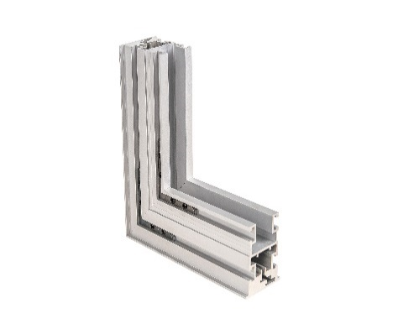
3 | 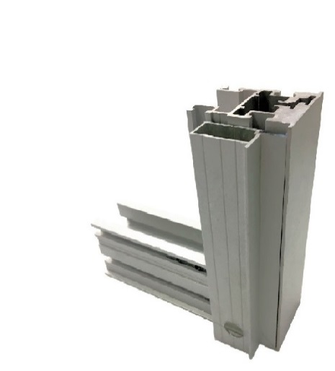 | 6300мм | Комплект каркасу дверного полотна, відкривання внутрішнє

 |  |  |  | Профіль BLD - 4003-10 (профіль чверті) | 4750 грн
 |  |  |  | Кутник металевий - 16 шт
 |  |  |  | Гвинт DIN - 64 шт

6 | Комплектуючи вироби до дверей приховоного монтажу

 |  |  | Профіль чверті | Профіль BLD - 4003-10 – 6300 мм | 900 грн
 |  |  | Профіль окантовки (торцовка) | Профіль BLD-4004-10 - 3000 м | 470 грн

 |  |  |  | Фрезерування під петлю | 250.00
 |  |  |  | Фрезерування під замок | 250.00
 |  |  |  | Фрезерування під відповідну планку | 200.00
 |  |  |  | Порізка у точний розмір коробки | 200.00
 |  |  |  | Порізка у точний розмір полотна | 260.00
 |  |  |  | Порізка та підгон профіля чверті | 260.00
 |  |  |  | Фрезерування полотна під встановлення чверті | 500.00

 | 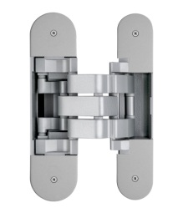 | 120х30 | Петля прихованого монтажу з 3D регулюванням, ТМ OTLAV 30 кг |  | 580 грн
 |  | 120х30 | Петля прихованого монтажу з 3D регулюванням, ТМ OTLAV 20 кг |  | 460 грн
 | 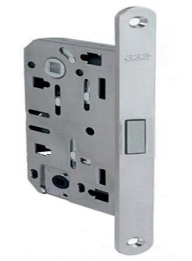 |  |  | Замок магнітный Polaris WC/PZ | 675.00
 | 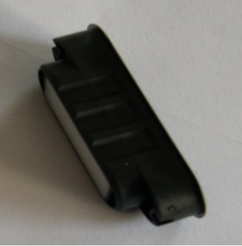 |  |  | Відповідна планка під замок магнітный Polaris WC/PZ | 180.00
Термін виготовлення - до 10 робочих днів.

Плінтус BL
т.м +38 050 805 55 35; +38 093 237 58 55
ПРАЙС-ЛИСТ (плінтус)
 |  |  |  |  | Роздрібна ціна грн з ПДВ за виріб, шт
№ п/п | Зображення | Скорочений опис профіля | Довжина мм. | Артикул TM BRAZ LINE | БП | Анод
1 | 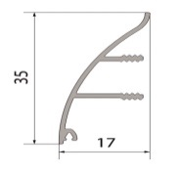 | Плінтус прихованого монтажу, 35 мм випуклий | 3,000 | BLW-3002-100-002.30 |  | 340.00
2 |  | Плінтус прихованого монтажу, 35 мм вогнутий | 3,000 | BLW-3002-100-003.30 |  | 310.00
3 |  | Алюм. проф.база: 17 мм х 5,5 мм без покрытия | 3,010 | BLW-3002-100-005.30 | 104.00
4 |  | Гумова вставка для плінтуса світлосіра, м.п. | 1,000 | BLW-3002.100.005 | 13.40
5 |  | Плінтус накладний 40 мм | 2,700 | BLW-3102.27 | 290.00 | 364.00
6 |  | Фурнітура до накладного плінтуса висотою 40 мм, алюміній. Кут зовнішній або кут внутрішній або з'єднання або закінчення. |  |  |  | 120.00
7 | 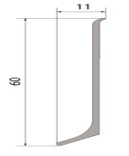 | Плінтус накладний 60 мм | 2,700 | BLW-3103.27 | 370.00 | 460.00
8 |  | Фурнітура до накладного плінтуса висотою 60 мм, ПВХ. Кут зовнішній або кут внутрішній або з'єднання або закінчення. |  |  | 110.00
9 |  | Фурнітура до накладного плінтуса висотою 60 мм, алюміній. Кут зовнішній або кут внутрішній або з'єднання або закінчення. |  |  |  | 150.00
10 |  | Плінтус накладний 80 мм | 2,700 | BLW-3103-100-001.27 | 435.00 | 527.00
11 |  | Фурнітура до накладного плінтуса висотою 80 мм, ПВХ. Кут зовнішній або кут внутрішній або з'єднання або закінчення. |  |  | 110.00
12 |  | Фурнітура до накладного плінтуса висотою 80 мм, алюміній. Кут зовнішній або кут внутрішній або з'єднання або закінчення. |  |  |  | 150.00
13 |  | Плінтус накладний 100 мм | 3,000 | BLW-3106-10 |  | 820.00
14 |  | Фурнітура до накладного плінтуса висотою 100 мм, ПВХ. Кут зовнішній або кут внутрішній або з'єднання або закінчення. |  |  | 115.00
15 |  | Фурнітура до накладного плінтуса висотою 100 мм, алюміній. Кут зовнішній або кут внутрішній або з'єднання або закінчення. |  |  |  | 180.00
16 |  | Плінтус накладний 80 мм х 15 мм | 3,000 | BLW-3107-10 |  | 690.00
17 |  | Фурнітура до накладного плінтуса висотою 80х15 мм, алюміній. Кут зовнішній або кут внутрішній або з'єднання або закінчення. |  |  |  | 220.00
18 |  | Плінтус прихованого монтажу 80 мм, | 3,000 | BLW-3104.30 | 540.00 | 735.00
19 | 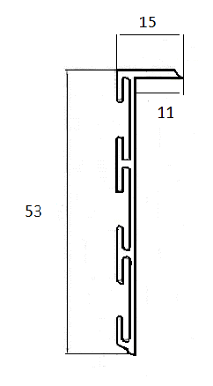 | Плінтус прихованого монтажу 53 мм, | 3,000 | BLW-3105.30 | 450.00 | 670.00
20 | 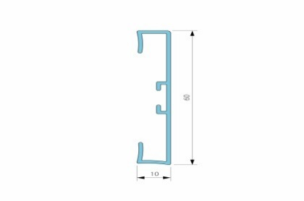 | Плінтус накладний 60 мм, прямокутий, анод, срібло | 3,000 | BLW-3110.30 | 432.00 | 597.00
22 |  | Фурнітура універсальна до накладного прямокутного плінтуса висотою 60 мм, алюміній. |  |  |  | 220.00
23 | 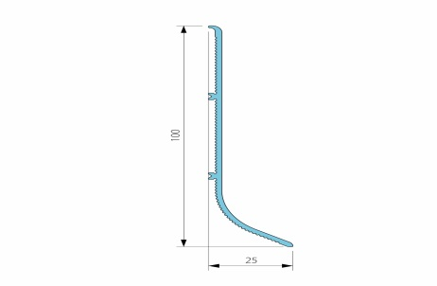 | Плінтус накладний 100 мм, промисловий, анод, срібло. | 3,010 | BLW-3111.30 |  | 895.00
24 | 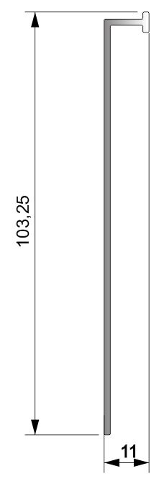 | Плінтус накладний 100 мм, анод, срібло. | 3,000 | BLW-3112.30 | 615.00 | 810.00
25 |  | Плінтус прихованого монтажу 70 мм, без покрытия | 3,000 | BLW-3114.30 | 375.00 | 540.00
26 |  | Плінтус прихованого монтажу 111 мм, анод, срібло | 2,700 | BLW-3118.27 |  | 870.00
27 |  | Плінтус алюмінієвий з LED підсвіткою, анод, срібло | 3,000 | BLW-3002-100-001 |  | 735
29 |  | Профіль алюмінієвий для сходинок з LED підсвіткою, анод, срібло | 3,000 | BLL.1004.100.001 |  | 680
30 |  | розсіювач матовий | 3,000 | BLL.1001.100.002 | 109.20
31 |  | Антифрикційна вставка ТЕП | 1,000 | BLL.1004.100.002 | 29.85

